Navires
imo | mmsi | nom_navire | id_type_navire | drapeau | annee_construction | gross_tonnage | deadweight_tonnage | longueur_m | largeur_m | tirant_eau_m | capacite_teu | id_pavillon | id_societe_classification | id_constructeur | id_proprietaire_actuel | source_url | date_collecte
8206533 |  | NIVIN |  | Panama | 1983 | 5462 | 1626 | 88.55 | 18.88 |  |  |  |  |  |  | https://www.vesselfinder.com/vessels/details/8206533 | 2026-04-29
9693305 | 353465000 | BUENA DIOSA |  | Panama | 2014 | 2999 | 3177 | 96.00 | 15.00 |  |  |  |  |  |  | https://www.vesselfinder.com/vessels/details/9693305 | 2026-05-07
9316921 | 314690000 | KARAMEL |  | Barbados | 2005 | 21059 | 35287 | 175.60 | 28.40 | 10.70 |  |  |  |  |  | https://www.vesselfinder.com/vessels/details/9316921 | 2026-05-07
9325116 | 417222439 | GRACE |  | Sri Lanka | 2006 | 21059 | 35283 | 175.60 | 28.40 | 10.20 |  |  |  |  |  | https://www.vesselfinder.com/vessels/details/9325116 | 2026-05-07
 | 431301484 | EMERALD 1 |  | Japan |  |  |  | 118.00 | 18.00 | 4.20 |  |  |  |  |  | https://www.vesselfinder.com/vessels/details/431301484 | 2026-05-07
9392157 | 370295000 | AMIRA MIRUNA |  | Panama | 2010 | 21100 | 33738 | 176.83 | 28.80 | 9.20 |  |  |  |  |  | https://www.vesselfinder.com/vessels/details/9392157 | 2026-05-07
9437775 | 314576000 | HAGRID | 7 | Barbados | 2008 | 4109 | 6064 | 99.89 | 16.60 | 6.80 |  |  |  |  |  | https://www.vesselfinder.com/vessels/details/9437775 | 2026-05-07
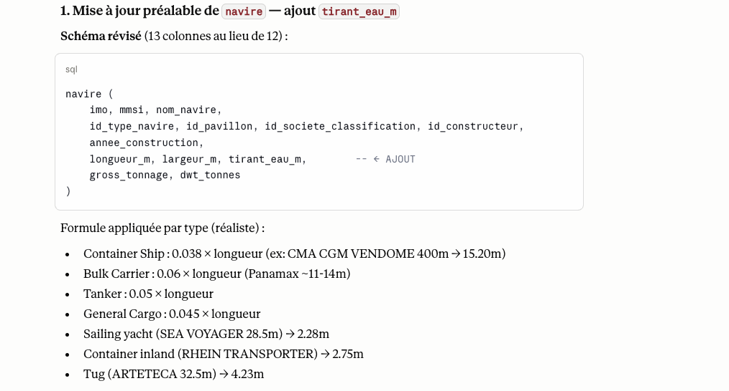
9987213 | 563294600 | CMA CGM VENDOME | 3 | Singapore | 2025 | 237742 | 220553 | 400.00 | 62.00 | 15.90 |  |  |  |  |  | https://www.vesselfinder.com/vessels/details/9987213 | 2026-05-07
9922598 | 477928600 | OOCL VALENCIA | 3 | Hong Kong | 2024 | 235341 | 228142 | 399.99 | 61.00 | 14.30 |  |  |  |  |  | https://www.vesselfinder.com/vessels/details/9922598 | 2026-05-07
9876347 | 246301000 | GHIBLI | 2 | Netherlands | 2022 | 2999 | 2655 | 91.09 | 14.80 | 4.60 |  |  |  |  |  | https://www.vesselfinder.com/vessels/details/9876347 | 2026-05-07
4765787 |  | POLAR SENTINEL |  | United States of America | 2030 | 15000 |  |  |  |  |  |  |  |  |  | https://www.vesselfinder.com/vessels/details/4765787 | 2026-05-07
9693305 | 353465000 | BUENA DIOSA | 2 | Panama | 2014 | 2999 | 3177 | 96.00 | 15.00 | 4.50 |  |  |  |  |  | https://www.vesselfinder.com/vessels/details/9693305 | 2026-05-07
9909132 | 352001747 | EVER ARIA | 3 | Panama | 2022 | 236228 | 241816 | 399.99 | 61.50 | 16.80 |  |  |  |  |  | https://www.vesselfinder.com/vessels/details/9909132 | 2026-05-07
8206533 | 374729000 | NIVIN | 1 | Panama | 1983 | 5462 | 1626 | 88.02 | 18.01 | 4.30 |  |  |  |  |  | https://www.vesselfinder.com/vessels/details/8206533 | 2026-05-07
9893993 | 563166100 | EVER ATOP | 3 | Singapore | 2022 | 236228 | 241816 | 399.52 | 61.50 | 14.50 |  |  |  |  |  | https://www.vesselfinder.com/vessels/details/9893993 | 2026-05-07
8804579 |  | GREEN MALOY | 6 | Bahamas | 1990 | 5084 | 6120 | 109.00 | 18.02 |  |  |  |  |  |  | https://www.vesselfinder.com/vessels/details/8804579 | 2026-05-07
9839155 | 228397700 | CMA CGM MONTMARTRE | 3 | France | 2021 | 236583 | 221103 | 399.90 | 61.30 | 11.40 |  |  |  |  |  | https://www.vesselfinder.com/vessels/details/9839155 | 2026-05-07
9496276 | 667001917 | MONTREUX | 1520 | Sierra Leone | 2012 | 20924 | 32252 | 179.90 | 28.40 |  |  |  |  |  |  | https://www.vesselfinder.com/vessels/details/9496276 | 2026-05-07
9641845 | 314780000 | BLUE CAPRAMAR | 1500 | Barbados | 2012 | 5357 | 7800 | 119.95 | 17.60 |  |  |  |  |  |  | https://www.vesselfinder.com/vessels/details/9641845 | 2026-05-07
9223174 | 636024265 | PIONEER LADY | 1520 | Liberia | 2001 | 28029 | 50169 | 189.80 | 32.26 |  |  |  |  |  |  | https://www.vesselfinder.com/vessels/details/9223174 | 2026-05-07
9523926 | 247393900 | VICTORIA | 1500 | Italy | 2010 | 5629 | 8063 | 104.11 | 18.20 |  |  |  |  |  |  | https://www.vesselfinder.com/vessels/details/9523926 | 2026-05-07
9872157 | 412260000 | COSCO SHIPPING ZHUO YUE | 1500 | China | 2019 | 40250 | 61991 | 201.80 | 32.26 |  |  |  |  |  |  | https://www.vesselfinder.com/vessels/details/9872157 | 2026-05-07
9254642 | 257328000 | STAR JUVENTAS | 1500 | Norway | 2004 | 32679 | 44837 | 198.00 | 31.00 |  |  |  |  |  |  | https://www.vesselfinder.com/vessels/details/9254642 | 2026-05-07
\N | 247211700 | DELFINO | 1590 | Italy | \N | \N | \N | \N | \N |  |  |  |  |  |  | https://www.vesselfinder.com/vessels/details/247211700 | 2026-05-07
7104972 | 450421000 | FREEDOM | 1500 | Lebanon | 1971 | 1879 | 2794 | 86.99 | 15.02 |  |  |  |  |  |  | https://www.vesselfinder.com/vessels/details/7104972 | 2026-05-07
\N | 211173700 | LAZY DAYS | 1830 | Germany | \N | \N | \N | 12.00 | 4.00 |  |  |  |  |  |  | https://www.vesselfinder.com/vessels/details/211173700 | 2026-05-07
9859569 | 247383600 | ECO SAVONA | 1510 | Italy | 2021 | 67311 | 18097 | 238.00 | 34.00 | 6.8 |  |  |  |  |  | https://www.vesselfinder.com/vessels/details/9859569 | 2026-05-07
9950765 | 563213800 | EVER CHAMP | 1510 | Singapore | 2023 | 18747 | 24594 | 172.00 | 27.50 | 6.9 |  |  |  |  |  | https://www.vesselfinder.com/vessels/details/9950765 | 2026-05-07
9547166 | 563056300 | IKAN LANDUK | 1500 | Singapore | 2013 | 22852 | 37115 | 177.80 | 28.60 | 8.5 |  |  |  |  |  | https://www.vesselfinder.com/vessels/details/9547166 | 2026-05-07
9686998 | 247333800 | ARTETECA | 1601 | Italy | 2013 | 457 | \N | 32.50 | 11.70 | 4.5 |  |  |  |  |  | https://www.vesselfinder.com/vessels/details/9686998 | 2026-05-07
9145138 | 577473000 | AJOS | 1500 | Vanuatu | 1996 | 1995 | 3312 | 88.49 | 11.35 | 3.2 |  |  |  |  |  | https://www.vesselfinder.com/vessels/details/9145138 | 2026-05-07
9491666 | 372967000 | EFFICIENCY OL | 1500 | Panama | 2010 | 22852 | 37130 | 177.85 | 28.60 | 10.7 |  |  |  |  |  | https://www.vesselfinder.com/vessels/details/9491666 | 2026-05-07
9147215 | 271044659 | MED CERKEZKOY | 1510 | Turkey | 1998 | 9528 | 12918 | 146.42 | 22.70 | 7.9 |  |  |  |  |  | https://www.vesselfinder.com/vessels/details/9147215 | 2026-05-07
9639696 | 353399000 | TAO ACE | 1520 | Panama | 2013 | 15289 | 25064 | 158.15 | 24.00 | 9.9 |  |  |  |  |  | https://www.vesselfinder.com/vessels/details/9639696 | 2026-05-07
9590979 | 354180000 | NAVI STAR | General Cargo Ship | Panama | 2011 | 23264 | 38243 | 179.97 | 29.80 | 5.8 |  |  |  |  |  | https://www.vesselfinder.com/vessels/details/9590979 | 2026-05-07
9168245 | 356578000 | SUMMIT XIAMEN | Container Ship | Panama | 1998 | 12471 | 15231 | 147.00 | 25.00 | 9.2 |  |  |  |  |  | https://www.vesselfinder.com/vessels/details/9168245 | 2026-05-07
9950064 | 538010485 | VENTO DI BORA | Container Ship | Marshall Islands | 2023 | 18498 | 24731 | 172.03 | 27.50 | 8.0 |  |  |  |  |  | https://www.vesselfinder.com/vessels/details/9950064 | 2026-05-07
8408650 | 620939000 | SPRING | Bulk Carrier | Comoros | 1985 | 5586 | 8881 | 115.20 | 18.60 | 4.0 |  |  |  |  |  | https://www.vesselfinder.com/vessels/details/8408650 | 2026-05-07
9301081 | 305022400 | CHS ALPHA | Container Ship | Antigua & Barbuda | 2005 | 8971 | 10746 | 154.85 | 21.50 | 6.5 |  |  |  |  |  | https://www.vesselfinder.com/vessels/details/9301081 | 2026-05-07
9428360 | 352004025 | GIANNA | Chemical/Oil Products Tanker | Panama | 2009 | 30006 | 49999 | 183.09 | 32.20 | 11.6 |  |  |  |  |  | https://www.vesselfinder.com/vessels/details/9428360 | 2026-05-07
9356103 | 477552900 | MAERSK NAKURU | Container Ship | Hong Kong | 2008 | 25904 | 35137 | 210.49 | 29.80 | 11.4 |  |  |  |  |  | https://www.vesselfinder.com/vessels/details/9356103 | 2026-05-07

Type_navires
id_type_navire | type_navire | categorie_principale | description | source_url
8000 | Vessel, type unknown | Inland navigation - Cargo and tanker shipping | Type de navire inconnu |  | https://www.bics.nl/sites/default/files/Documents/EN/Vessel%20type%20chart.pdf
8010 | Motor freighter | Inland navigation - Cargo and tanker shipping | Navire motorisé de fret
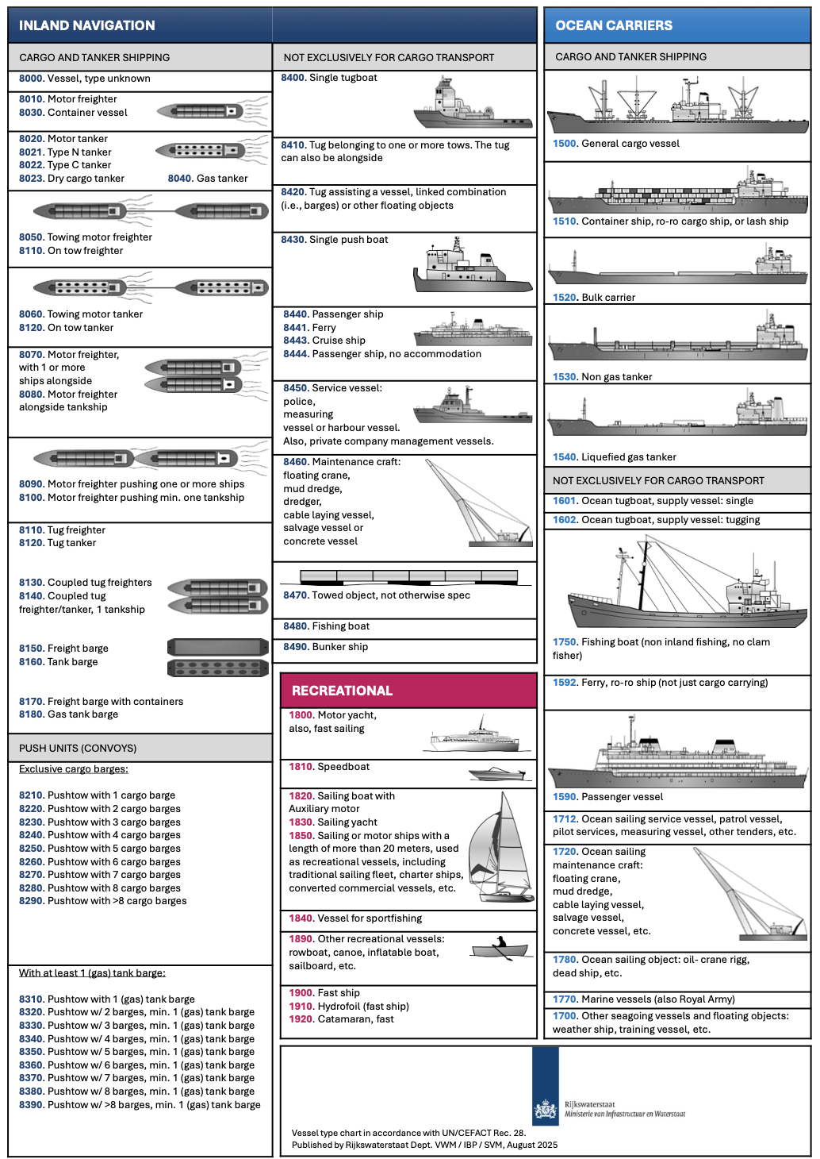
8030 | Container vessel | Inland navigation - Cargo and tanker shipping | Navire transportant des conteneurs
8020 | Motor tanker | Inland navigation - Cargo and tanker shipping | Navire-citerne motorisé
8021 | Type N tanker | Inland navigation - Cargo and tanker shipping | Navire-citerne de type N
8022 | Type C tanker | Inland navigation - Cargo and tanker shipping | Navire-citerne de type C
8023 | Dry cargo tanker | Inland navigation - Cargo and tanker shipping | Navire-citerne pour cargaison sèche
8040 | Gas tanker | Inland navigation - Cargo and tanker shipping | Navire-citerne transportant du gaz
8050 | Towing motor freighter | Inland navigation - Cargo and tanker shipping | Navire de fret motorisé remorquant
8110 | On tow freighter | Inland navigation - Cargo and tanker shipping | Navire de fret remorqué
8060 | Towing motor tanker | Inland navigation - Cargo and tanker shipping | Navire-citerne motorisé remorquant
8120 | On tow tanker | Inland navigation - Cargo and tanker shipping | Navire-citerne remorqué
8070 | Motor freighter with 1 or more ships alongside | Inland navigation - Cargo and tanker shipping | Navire de fret motorisé avec un ou plusieurs navires à couple
8080 | Motor freighter alongside tankship | Inland navigation - Cargo and tanker shipping | Navire de fret motorisé à couple avec un navire-citerne
8090 | Motor freighter pushing one or more ships | Inland navigation - Cargo and tanker shipping | Navire de fret motorisé poussant un ou plusieurs navires
8100 | Motor freighter pushing min. one tankship | Inland navigation - Cargo and tanker shipping | Navire de fret motorisé poussant au moins un navire-citerne
8110 | Tug freighter | Inland navigation - Cargo and tanker shipping | Remorqueur de fret
8120 | Tug tanker | Inland navigation - Cargo and tanker shipping | Remorqueur de citerne
8130 | Coupled tug freighters | Inland navigation - Cargo and tanker shipping | Remorqueurs de fret couplés
8140 | Coupled tug freighter/tanker, 1 tankship | Inland navigation - Cargo and tanker shipping | Remorqueur couplé fret/citerne avec un navire-citerne
8150 | Freight barge | Inland navigation - Cargo and tanker shipping | Chaland de fret
8160 | Tank barge | Inland navigation - Cargo and tanker shipping | Chaland-citerne
8170 | Freight barge with containers | Inland navigation - Cargo and tanker shipping | Chaland de fret avec conteneurs
8180 | Gas tank barge | Inland navigation - Cargo and tanker shipping | Chaland-citerne transportant du gaz
8210 | Pushtow with 1 cargo barge | Inland navigation - Push units | Convoi poussé avec un chaland cargo
8220 | Pushtow with 2 cargo barges | Inland navigation - Push units | Convoi poussé avec deux chalands cargo
8230 | Pushtow with 3 cargo barges | Inland navigation - Push units | Convoi poussé avec trois chalands cargo
8240 | Pushtow with 4 cargo barges | Inland navigation - Push units | Convoi poussé avec quatre chalands cargo
8250 | Pushtow with 5 cargo barges | Inland navigation - Push units | Convoi poussé avec cinq chalands cargo
8260 | Pushtow with 6 cargo barges | Inland navigation - Push units | Convoi poussé avec six chalands cargo
8270 | Pushtow with 7 cargo barges | Inland navigation - Push units | Convoi poussé avec sept chalands cargo
8280 | Pushtow with 8 cargo barges | Inland navigation - Push units | Convoi poussé avec huit chalands cargo
8290 | Pushtow with >8 cargo barges | Inland navigation - Push units | Convoi poussé avec plus de huit chalands cargo
8310 | Pushtow with 1 (gas) tank barge | Inland navigation - Push units | Convoi poussé avec un chaland-citerne ou gazier
8320 | Pushtow w/ 2 barges, min. 1 (gas) tank barge | Inland navigation - Push units | Convoi poussé avec deux barges dont au moins un chaland-citerne ou gazier
8330 | Pushtow w/ 3 barges, min. 1 (gas) tank barge | Inland navigation - Push units | Convoi poussé avec trois barges dont au moins un chaland-citerne ou gazier
8340 | Pushtow w/ 4 barges, min. 1 (gas) tank barge | Inland navigation - Push units | Convoi poussé avec quatre barges dont au moins un chaland-citerne ou gazier
8350 | Pushtow w/ 5 barges, min. 1 (gas) tank barge | Inland navigation - Push units | Convoi poussé avec cinq barges dont au moins un chaland-citerne ou gazier
8360 | Pushtow w/ 6 barges, min. 1 (gas) tank barge | Inland navigation - Push units | Convoi poussé avec six barges dont au moins un chaland-citerne ou gazier
8370 | Pushtow w/ 7 barges, min. 1 (gas) tank barge | Inland navigation - Push units | Convoi poussé avec sept barges dont au moins un chaland-citerne ou gazier
8380 | Pushtow w/ 8 barges, min. 1 (gas) tank barge | Inland navigation - Push units | Convoi poussé avec huit barges dont au moins un chaland-citerne ou gazier
8390 | Pushtow w/ >8 barges, min. 1 (gas) tank barge | Inland navigation - Push units | Convoi poussé avec plus de huit barges dont au moins un chaland-citerne ou gazier
8400 | Single tugboat | Inland navigation - Not exclusively for cargo transport | Remorqueur seul
8410 | Tug belonging to one or more tows | Inland navigation - Not exclusively for cargo transport | Remorqueur appartenant à un ou plusieurs trains de remorque
8420 | Tug assisting a vessel, linked combination or other floating objects | Inland navigation - Not exclusively for cargo transport | Remorqueur assistant un navire, une combinaison liée ou un objet flottant
8430 | Single push boat | Inland navigation - Not exclusively for cargo transport | Bateau pousseur seul
8440 | Passenger ship | Inland navigation - Not exclusively for cargo transport | Navire à passagers
8441 | Ferry | Inland navigation - Not exclusively for cargo transport | Ferry / bac
8443 | Cruise ship | Inland navigation - Not exclusively for cargo transport | Navire de croisière
8444 | Passenger ship, no accommodation | Inland navigation - Not exclusively for cargo transport | Navire à passagers sans hébergement
8450 | Service vessel | Inland navigation - Not exclusively for cargo transport | Navire de service : police, mesure, port ou gestion privée
8460 | Maintenance craft | Inland navigation - Not exclusively for cargo transport | Navire de maintenance : grue flottante, drague, pose de câbles, sauvetage, etc.
8470 | Towed object, not otherwise spec | Inland navigation - Not exclusively for cargo transport | Objet remorqué non spécifié autrement
8480 | Fishing boat | Inland navigation - Not exclusively for cargo transport | Bateau de pêche
8490 | Bunker ship | Inland navigation - Not exclusively for cargo transport | Navire avitailleur / bunker ship
1500 | General cargo vessel | Ocean carriers - Cargo and tanker shipping | Navire cargo général
1510 | Container ship, ro-ro cargo ship, or lash ship | Ocean carriers - Cargo and tanker shipping | Porte-conteneurs, navire ro-ro cargo ou lash ship
1520 | Bulk carrier | Ocean carriers - Cargo and tanker shipping | Vraquier
1530 | Non gas tanker | Ocean carriers - Cargo and tanker shipping | Navire-citerne non gazier
1540 | Liquefied gas tanker | Ocean carriers - Cargo and tanker shipping | Navire-citerne pour gaz liquéfié
1601 | Ocean tugboat, supply vessel: single | Ocean carriers - Not exclusively for cargo transport | Remorqueur océanique ou navire de ravitaillement seul
1602 | Ocean tugboat, supply vessel: tugging | Ocean carriers - Not exclusively for cargo transport | Remorqueur océanique ou navire de ravitaillement en remorquage
1750 | Fishing boat | Ocean carriers - Not exclusively for cargo transport | Bateau de pêche maritime
1592 | Ferry, ro-ro ship | Ocean carriers - Not exclusively for cargo transport | Ferry ou navire ro-ro non limité au transport cargo
1590 | Passenger vessel | Ocean carriers - Not exclusively for cargo transport | Navire à passagers maritime
1712 | Ocean sailing service vessel | Ocean carriers - Not exclusively for cargo transport | Navire de service maritime : patrouille, pilotage, mesure, tender, etc.
1720 | Ocean sailing maintenance craft | Ocean carriers - Not exclusively for cargo transport | Navire maritime de maintenance : grue flottante, drague, pose de câbles, sauvetage, etc.
1780 | Ocean sailing object | Ocean carriers - Not exclusively for cargo transport | Objet maritime : plateforme, grue offshore, navire mort, etc.
1770 | Marine vessels | Ocean carriers - Not exclusively for cargo transport | Navires marins, y compris navires militaires
1700 | Other seagoing vessels and floating objects | Ocean carriers - Not exclusively for cargo transport | Autres navires de mer et objets flottants : navire météo, navire-école, etc.
1800 | Motor yacht | Recreational | Yacht à moteur, aussi navigation rapide
1810 | Speedboat | Recreational | Bateau rapide
1820 | Sailing boat with auxiliary motor | Recreational | Voilier avec moteur auxiliaire
1830 | Sailing yacht | Recreational | Yacht à voile
1850 | Sailing or motor ships over 20 meters used as recreational vessels | Recreational | Navire à voile ou à moteur de plus de 20 mètres utilisé pour les loisirs
1840 | Vessel for sportfishing | Recreational | Navire pour pêche sportive
1890 | Other recreational vessels | Recreational | Autres navires de loisirs : barque, canoë, pneumatique, planche à voile, etc.
1900 | Fast ship | Recreational | Navire rapide
1910 | Hydrofoil | Recreational | Hydroptère / navire rapide à foils
1920 | Catamaran, fast | Recreational | Catamaran rapide

Societes_classification
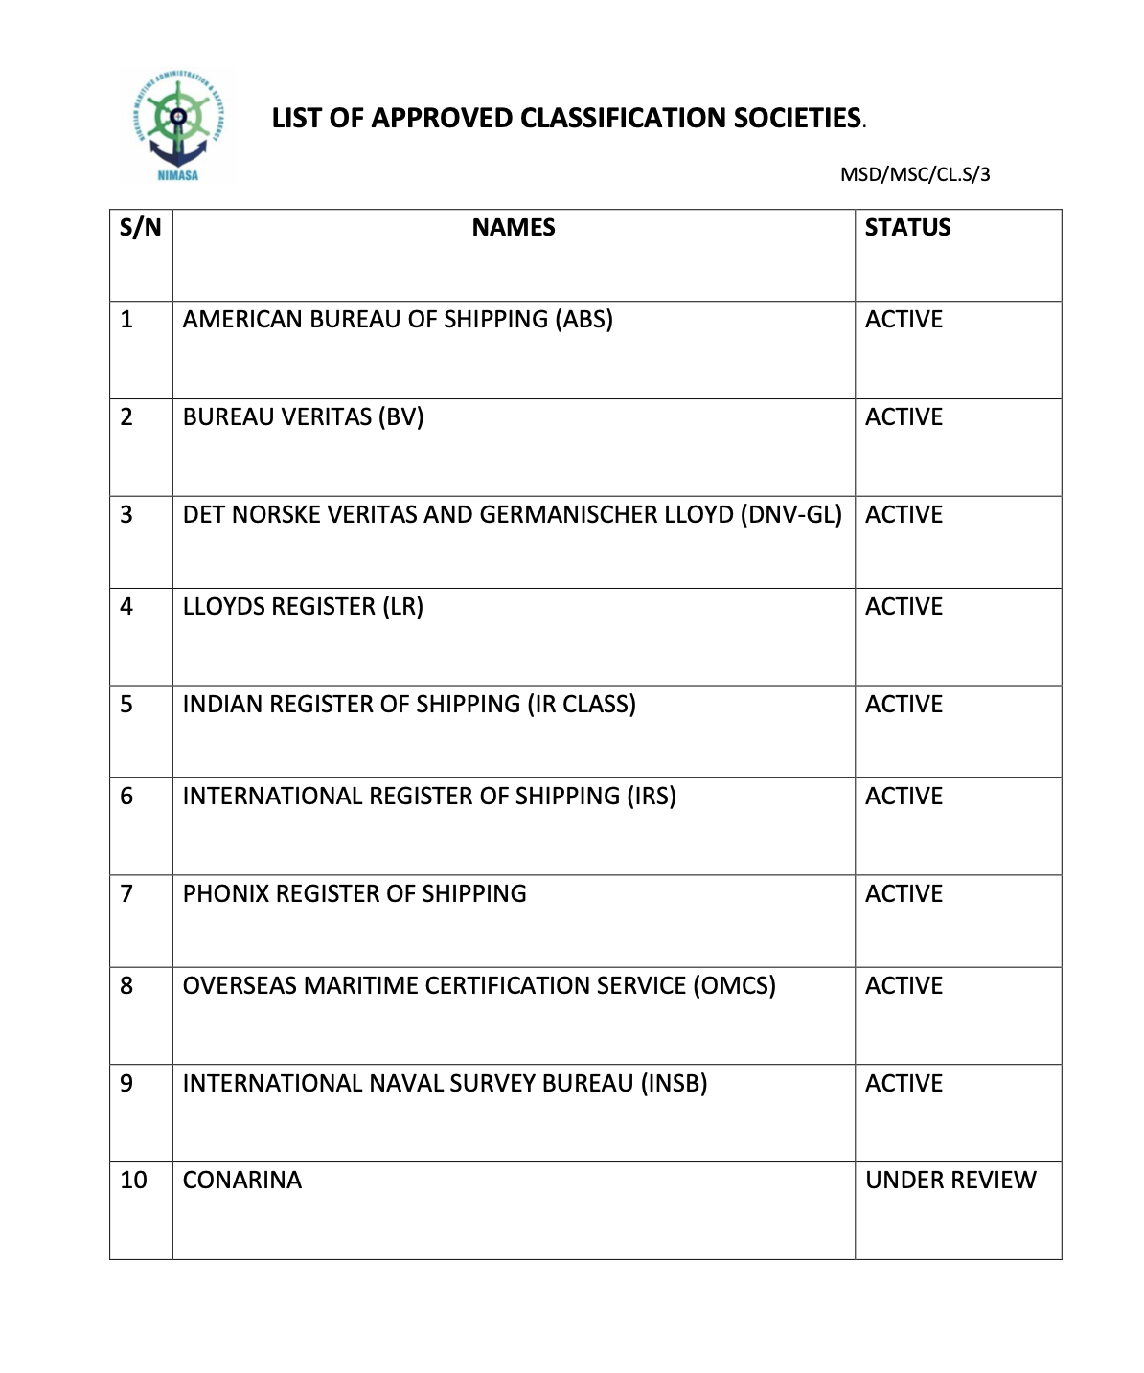
id_societe_classification | nom_societe | sigle | pays_siege | site_web | source_url | https://nimasa.gov.ng/wp-content/uploads/2019/08/LIST-OF-APPROVED-CLASSIFICATION-SOCIETIES.pdf
1 | American Bureau of Shipping | ABS | United States | https://ww2.eagle.org | https://iacs.org.uk/membership/iacs-members
2 | Bureau Veritas Marine & Offshore | BV | France | https://marine-offshore.bureauveritas.com | https://iacs.org.uk/membership/iacs-members
3 | China Classification Society | CCS | China | https://www.ccs.org.cn | https://iacs.org.uk/membership/iacs-members
4 | Croatian Register of Shipping | CRS | Croatia | https://www.crs.hr | https://iacs.org.uk/membership/iacs-members
5 | DNV | DNV | Norway | https://www.dnv.com/maritime | https://iacs.org.uk/membership/iacs-members
6 | Indian Register of Shipping | IRClass | India | https://www.irclass.org | https://iacs.org.uk/membership/iacs-members
7 | Korean Register | KR | South Korea | https://www.krs.co.kr | https://iacs.org.uk/membership/iacs-members
8 | Lloyd's Register | LR | United Kingdom | https://www.lr.org | https://iacs.org.uk/membership/iacs-members
9 | Nippon Kaiji Kyokai | ClassNK | Japan | https://www.classnk.or.jp | https://iacs.org.uk/membership/iacs-members
10 | Polish Register of Shipping | PRS | Poland | https://www.prs.pl | https://iacs.org.uk/membership/iacs-members
11 | Registro Italiano Navale | RINA | Italy | https://www.rina.org | https://iacs.org.uk/membership/iacs-members
12 | Türk Loydu | TL | Turkiye | https://www.turkloydu.org | https://iacs.org.uk/membership/iacs-members
13 | Russian Maritime Register of Shipping | RS | Russian Federation | https://rs-class.org | https://rs-class.org/en/register/about/international/rs_iacs.php
14 | Hellenic Register of Shipping | HRS | Greece | https://www.hrs.gr | https://www.hrs.gr
15 | International Naval Surveys Bureau | INSB | Greece | https://www.insb.gr | https://www.insb.gr
16 | Phoenix Register of Shipping | PHRS | Greece | https://www.phrs.gr | https://www.phrs.gr
17 | Bulgarian Register of Shipping | BRS | Bulgaria | https://www.brs-bg.com | https://www.brs-bg.com
18 | Vietnam Register | VR | Viet Nam | https://www.vr.org.vn | https://www.vr.org.vn
19 | Indonesian Classification Bureau | BKI | Indonesia | https://www.bki.co.id | https://www.bki.co.id
20 | Shipping Register of Ukraine | SRU | Ukraine | https://shipregister.ua | https://shipregister.ua

